Worksheet
门禁系统报价清单 2025/8/15 报价单【保密文件】
客户名称： |  |  |  |  | 广东启功实业集团有限公司
联系人： |  |  |  |  | 李超
联系电话： |  |  |  |  | 18037806100
项目名称： |  |  |  |  | 2025-08-15 10:22:00
备注： | 报价含运输 含税价 含安装
序号 | 产品名称 | 关键参数 | 数量 | 单位 | 含税单价(元) | 含税总价(元) | 产品图片 | 备注说明
1 | 人脸机（进门人脸识别开门） 按钮开关（含立柱，出门开门使用） | ➢ 支持检测光线强度自动补光； ➢ 支持继电器信号开门 ➢ 采用基于视频流的动态人脸检测、跟踪识别算法； ➢ 人脸库为 10000 时，1：N 识别准确率为 99%； ➢ 识别速度快 ➢ 人脸跟踪与检测耗时 10ms 左右 ➢ 人脸特征提取耗时 30ms 左右 ➢ 人脸比对耗时 0.2ms ➢ 支持陌生人检测； 支持识别距离配置 | 1 | 台 | 3800.00 | 3800.00 | 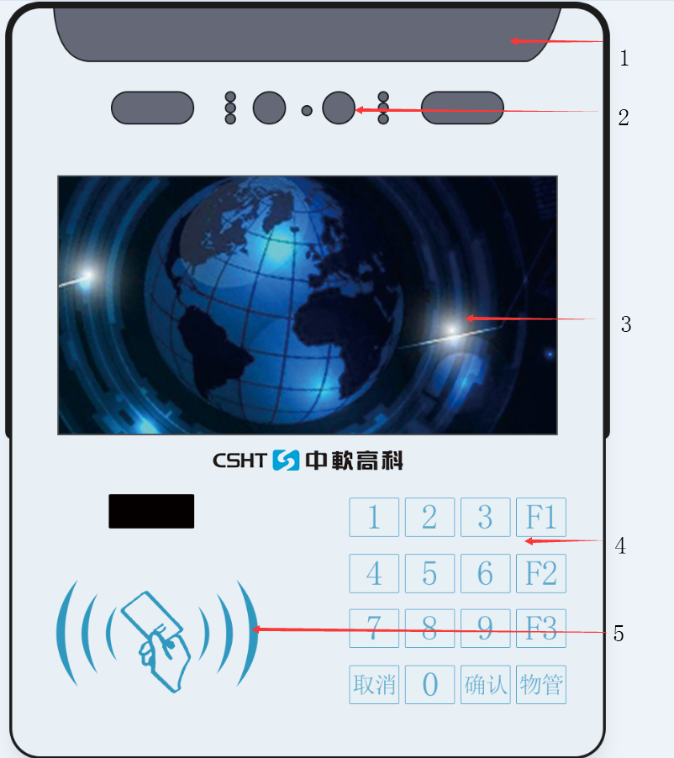 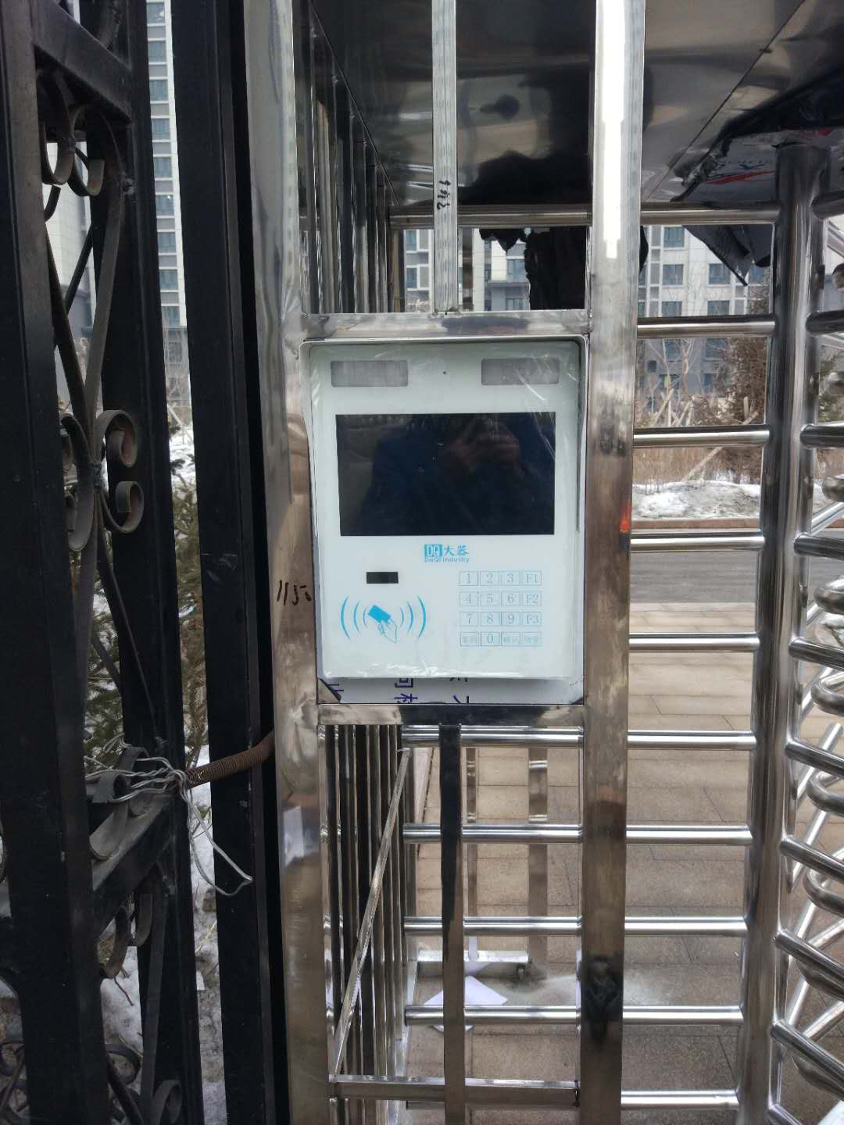
2 | 三张网 |  | 1 | 套 | 1500.00 | 1500.00
3 | 磁力锁闭门器 |  | 1 | 套 | 600.00 | 600.00
4 | 水晶五口交换机 | 五孔交换机 | 1 | 个 | 75.00 | 75.00
5 | 安装费 |  | 1 |  | 800.00 | 800.00
6 | 运费 |  | 1 |  | 含 | 含
 |  |  |  |  | 未税合计金额:￥ | 6775
 |  |  |  |  | 含税合计金额:￥ | 7655.75
报价说明
1、以上报价为含税价。
2、以上报价仅适用于20250609102220_设备清单项目的一次性报价，有效期为60天，即自2025年08月15日起至2025年10月15日止(60天)。
3、以上报价仅适用于贵司采购上述清单中全部产品的情形，如贵司购买其中部分货物，则价格需另行协商。
4、以上报价为我司的意向性报价，20250609102220_设备清单项目的最终价格等具体条款以双方签订的购销合同为准。
5、产品的具体信息以及售后服务等条款可参见我司官网 http://www.启功集团.com。

 |  |  |  |  | 报价单位： | 广东启功实业集团有限公司
 |  |  |  |  | 报价日期： | 2025-08-15

